Гранитная плита
Тема | Гранитная плита |  |  |  |  |  | 0.00 |  | 0.00
 | Наименование | Изображение из АГР | План | Тип пирога | Ед. изм. | Кол-во | Цена монтажа за ед., руб. с НДС -без пирога | Общая стоимость, руб. с НДС | Цена монтажа за ед., руб. с НДС -с пирогом | Общая стоимость, руб. с НДС
1 | Плитка гранитная натуральная термообработанная. Оттенка: светло-серый 600х300 мм. ГОСТ 32018-2012 -80 мм | 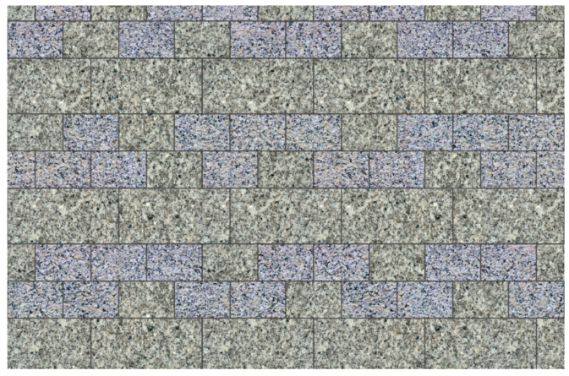 | 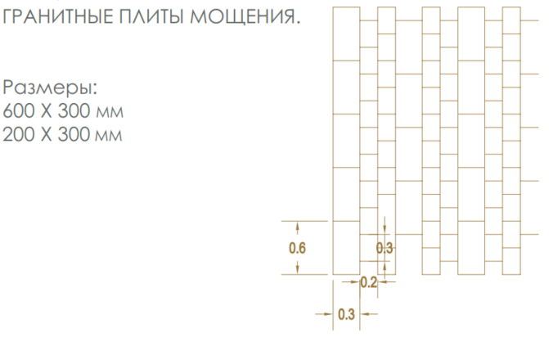 | Тип 4 | м2 | 2,240.00 |  | 0.00 |  | 0.00
2 | Плитка гранитная натуральная термообработанная. Оттенка: светло-серый 200х300 мм. ГОСТ 32018-2012 -80 мм |  |  | Тип 4 | м2 | 2,970.00 |  | 0.00 |  | 0.00
3 | Плитка гранитная натуральная термообработанная. Оттенка: темно-серый 600х300 мм. ГОСТ 32018-2012 -80 мм |  |  | Тип 4 | м2 | 1,200.00 |  | 0.00 |  | 0.00
4 | Плитка гранитная натуральная термообработанная. Оттенка: темно-серый 200х300 мм. ГОСТ 32018-2012 -80 мм |  |  | Тип 4 | м2 | 1,590.00 |  | 0.00 |  | 0.00
5 | Брусчатка из натурального камня, светлого оттенка термообработ., пиленая 100х100 мм. Толщина 80 мм ГОСТ 32018-2012 | 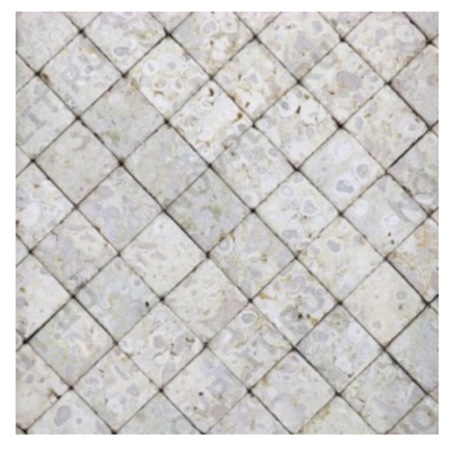 |  | Тип 4 | м2 | 1,420.00 |  | 0.00 |  | 0.00
6 | Плитка гранитная натуральная термообработанная. Оттенка: темно-серый 600х300 мм. ГОСТ 32018-2012 -40 мм |  |  | Тип 4 | м2 | 960.00 |  | 0.00 |  | 0.00
7 | Брусчатка из натурального камня, светлого оттенка термообработ., пиленая 300х600 мм. Толщина 40 мм ГОСТ 32018-2012 | 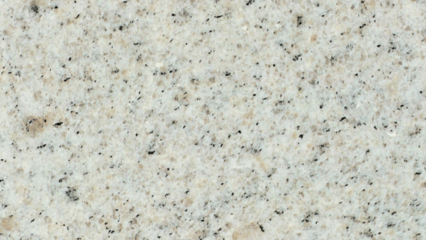 |  | Тип 4 | м2 | 240.00 |  | 0.00 |  | 0.00

 | Контактное лицо, ФИО, телефон, e-mail:

 |  |  |  |  |  |  | Комментарии
 | В стоимость входит:
 | В стоимость НЕ входит:

 | Условия оплаты:
 | Сроки выполнения работ:
 | Объект:

Бетонная плита
Тема | Бетонная плита |  |  |  |  |  | 0.00 |  | 0.00
 | Наименование | Изображение из АГР | Размер | Тип пирога | Ед. изм. | Кол-во | Цена монтажа за ед., руб. с НДС -без пирога | Общая стоимость, руб. с НДС | Цена монтажа за ед., руб. с НДС -с пирогом | Общая стоимость, руб. с НДС
1 | Плитка бетонная тротуарная Инсбрук Альпен, 60 мм, Ладога, BackWash или аналог (цвет-серый микс) 280х210, 210х140, 140х140, 140х70мм, 2к6 по ГОСТ 17608-2017 | 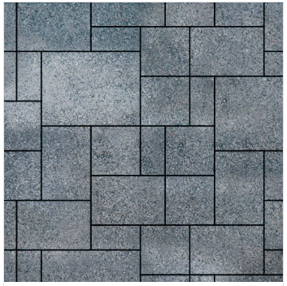 | 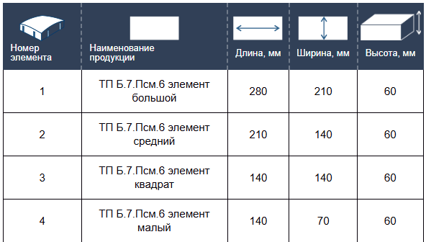 | Тип 11 | м2 | 30,712.00 |  | 0.00 |  | 0.00
2 | Тротуарная плитка Паркет, 60 мм, ColorMix Берилл, гладкая | 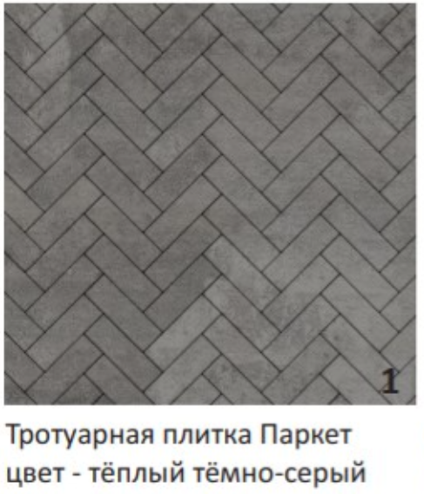 |  | Тип 5 | м2 | 154.00 |  | 0.00 |  | 0.00
3 | Тротуарная плитка Аттика, 60 мм, Неро, backwash | 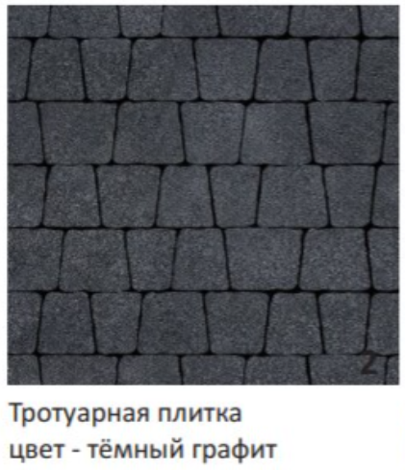 | 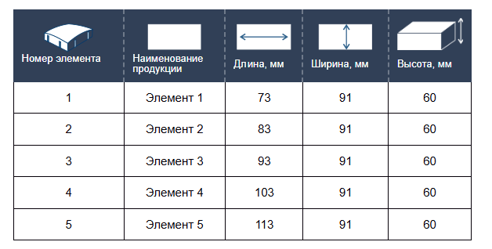 | Тип 5 | м2 | 1,197.00 |  | 0.00 |  | 0.00
4 | Плитка бетонная тротуарная Инсбрук Альпен, 60 мм, Ладога, BackWash или аналог (цвет-серый микс) 280х210, 210х140, 140х140, 140х70мм, 2к6 по ГОСТ 17608-2017 |  |  | Тип 5 | м2 | 1,337.70 |  | 0.00 |  | 0.00
5 | Тротуарная плитка Парк Плейс, 60 мм, Мрамор, BackWash | 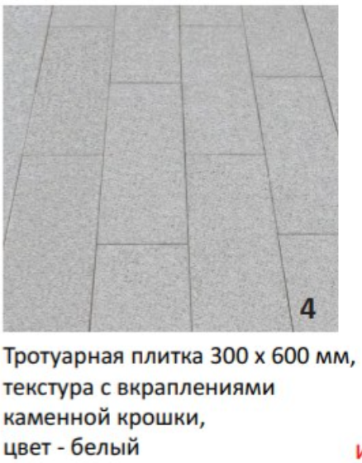 |  | Тип 5 | м2 | 9,072.00 |  | 0.00 |  | 0.00

 | Контактное лицо, ФИО, телефон, e-mail:

 |  |  |  |  |  |  | Комментарии
 | В стоимость входит:
 | В стоимость НЕ входит:

 | Условия оплаты:
 | Сроки выполнения работ:
 | Объект:

Тип пирога
